Bilješke
BILJEŠKE UZ FINANCIJSKE IZVJEŠTAJE - TFI (koji se sastavljaju za tromjesečna razdoblja) Naziv izdavatelja: ISTARSKA KREDITNA BANKA UMAG D.D. OIB: 65723536010 Izvještajno razdoblje: 01.01.2022.-30.09.2022. Bilješke uz skraćene tromjesečne financijske izvještaje na dan 30.09.2022. Istarska kreditna banka Umag d.d., Umag, E. Miloša 1 (u nastavku Banka) je dioničko društvo osnovano sa sjedištem u Republici Hrvatskoj. Banka pruža usluge bankarskog poslovanja sa stanovništvom i pravnim osobama te usluge investicijskog bankarstva. Poslovnice Banke djeluju na području Istarske županije, grada Zagreba, te gradova Rijeke i Viškova. Osnova izvješćivanja Financijski izvještaji na dan 30.09.2022. godine sastavljeni su razmatrajući zahtjeve MRS-a 34. Tijekom godine se financijsko izvještavanje treba sagledavati u cjelini s posljednjim objavljenim godišnjim financijskom izvješćem za 2021. godinu („posljednje godišnje financijsko izvješće“). Izvještaji ne uključuju sve objave potrebne za cjeloviti set financijskih izvještaja, međutim sadrže odabrane, važne objave. Okvir sastavljanja financijskih izvještaja u skladu je sa zakonskim zahtjevima za računovodstvo banaka u Republici Hrvatskoj koji se temelje na Međunarodnim standardima financijskog izvještavanja (kako je propisano Zakonom o računovodstvu), te u skladu s propisima HNB-a. Banka u cilju povećanja kvalitete objave relevantnih informacija povezanih s izbijanjem COVID-19 pandemije, ne rukovodi samo odredbama MRS 34, već primjenjuje odredbe iz drugih Međunarodnih standarda financijskog izvještavanja koji su značajni za financijsko izvještavanje na dan 30.09.2022. godine. 1. Računovodstvene politike Financijska izvješća za razdoblje završeno s 30. rujnom 2022. godine pripremljena su na temelju računovodstvenih politika koje su u skladu s Međunarodnim standardima financijskog izvješćivanja. Financijska izvješća pripremljena su temeljem istih računovodstvenih politika, prikaza i metoda izračuna koji su se koristili prilikom

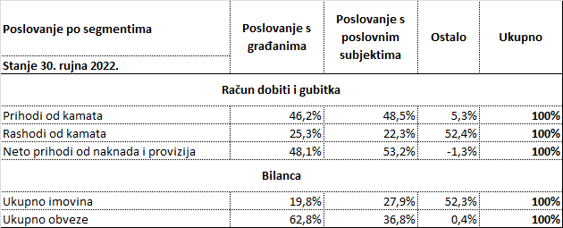
9. Opis proizvoda i usluga Stalna digitalizacija u bankarskom poslovanju te velika konkurencija među bankama rezultirala je novim proizvodima i širenju bankovnog poslovanja zahvaljujući kojem su proizvodi i usluge postali dostupni većini kategorija klijenata. Banka stalno unaprijeđuje kvantitetu i kvalitetu svojih proizvoda i usluga te proširuje ponudu sukladno tehnološkim rješenjima. Aktivnosti na poboljšanju aplikativnog sustava odnosno na uslugama namijenjenih klijentima (mobilno bankarstvo, internet bankarstvo, kartično poslovanje, mogućnost podizanja gotovine na rate, plaćanja na rate putem EFTPOS terminala, usluge Instant payment i dr.) provode se kontinuirano. U ovom segmentu naročito je bitno uspostavljanje novih tehnoloških rješenja za unaprijeđenje upravljanja poslovnim odnosima s klijentima, profitabilnošću, prodajnim kanalima te upravljanja proizvodima i uslugama. U ponudi Banke postoji stotinjak različitih proizvoda i usluga, međutim ovo tržište je izuzetno živo te iziskuje kontinuirano unapređenje poslovanja bazirano na digitalnoj osnovi. Banka uspješno provodi poslovnu suradnju s HBOR-om, HAMAG-BICRO-om, Obrtničkom komorom Istarske županije, IDA-om, te s pojedinim jedinicama lokalne uprave i samouprave. 10. Operativni i ostali troškovi Troškovi su u promatranom razdoblju 2022. godine viši od ostvarenih tijekom istog razdoblja 2021. godine za 12,55%, te se kreću na razini planiranih veličina za obračunsko razdoblje. Jedan od razloga povećanih troškova je iskazivanje troškova doprinosa sustavima osiguranja depozita koji čine 4,03% troškova. Ukupni administrativni troškovi poslovanja iznose 88,92% ukupnih troškova, amortizacija čini 6,82%, a na ostale i izvanredne troškove i rashode se odnosi 0,23% od sveukupnih operativnih i ostalih troškova poslovanja. Povećanje troškova u uvjetovano je i visokom inflacijom, te povećanim troškovima koji nastaju radi pripreme za uvođenje eura. 11. Neizvjesnost naplate prihoda ili mogućih budućih troškova Naplata potra

